Sheet1
 | 有时，我们需要一种方法来触发开关或变量更改。这可以是一种有机的方式，也可以通过快速时间事件（QTE）。QTE允许通过玩家输入立即更改开关或变量。或者，如果您曾经希望在特定开关或变量将其当前值更改为其他值时运行公共事件，您可以使用此插件的开关、变量、物品、武器和盔甲触发系统，在其值更改时调用并触发公共事件。这些不一定是重复出现的，因为它们也可以作为一次性的“承诺”。
功能包括以下所有（但不限于）：
 | 可以播放QTE，以根据不同类型的QTE（如按钮捣碎、方向扭打、定时点击等）调整变量和/或开关的值。
 | 10多种不同的QTE插件命令供您选择，为玩家提供更引人入胜的游戏体验
 | 通过简单地将某些开关更改为ON/OFF位置或将变量更改为不同值来触发公共事件。
 | 物品、武器和盔甲也可以注册公共事件，以在一方获得或丢失该物品、武器或盔甲的副本时触发。
 | 如果这些触发发生在非战斗或地图的场景中，则会排队等待公共事件，直到玩家移动到战斗或地图场景来触发它们。
 | 如果触发的“公共事件”只有脚本调用，则效果将立即运行。
 | 创建承诺，当开关、变量、物品、武器或盔甲的值发生变化时，一次性触发公共事件。
 | 获得Game Over也可能导致触发绕过Game Over场景。
 | 公共事件将阻止游戏完全结束并返回到地图场景。
 | 在Game Over上运行的公共事件可以更改。
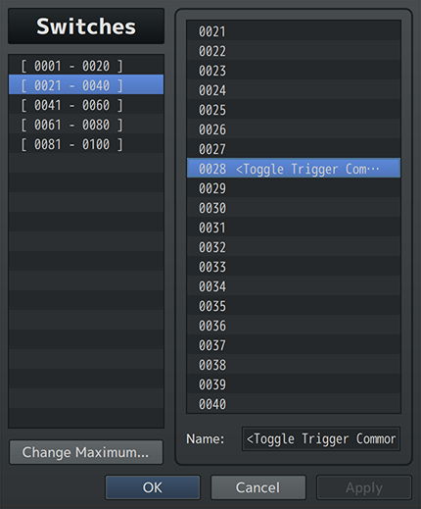
 | 根据遇到的地图或部队，有不同的公共事件。
 | Game Over 公共事件可以是持续的，也可以是一次性的，这取决于你作为游戏开发人员选择如何跟进它。

Quick Time Events
 | 也被称为QTE，这些事件作为玩家参与的输入触发系统，根据QTE类型影响变量或开关值（如按钮Mashing的变量）。 因为这些都是依赖于玩家输入的触发器，所以通常最好在QTE播放时暂停事件（尽管您可以禁用此功能）。 自然地，在QTE完成在事件命令中的播放之前，事件不会继续。
 | QTE通过插件命令激活，可以显示消息等，每次每个QTE都以不同的方式显示。 在每个QTE的插件参数中对此进行调整以适应情况。
 | 一次只能播放一种QTE类型。两个或多个QTE不能同时播放。这是为了防止混乱和导致输入冲突。
 | 如果QTE插件命令分配了一个开关和/或变量（或多个），这些开关和变量将分别重置为OFF和0。 根据QTE类型，数据可以记录到开关和变量中。 一些开关可以指示玩家成功输入QTE，而其他变量可以指示完成QTE后剩余的时间或QTE的分数。
 | 此外，出于游戏测试的目的，在QTE输入序列期间，您只需按下“debug”按钮（通常为“Control”）即可自动输入所需的输入序列。 这只适用于游戏测试！

Switch and Variable Triggers
 | 开关和变量的名称可以包含在名称标签中：
 | <Toggle Trigger Common Event: x>
 | <Change Trigger Common Event: x>
 | 以便在下一个可用时刻自动激活公共事件。 激活的公共事件每个触发器只运行一次，而不是像自动运行或并行公共事件那样连续运行。
 | 这也适用于自开关（仅通过 <Self> 名称标签VisuMZ_1_ItemsEquipsCore添加的）和自变量（同样）， 这同样适用于Map开关和变量（带<Map>），以及任何全局开关和变量（带<Global>）
 | 但是，触发任何公共事件的自开关/变量将不会使用任何“此事件（This Event）”事件命令功能。 它们的行为就像是在非事件环境中触发的一样。
 | 这种机制的可能用途可以是，每当变量的数值发生变化时，将图片更改为其他内容，或者根据开关的on/OFF值使图片变为可见或不可见。
 | 小心通过“关闭”开关或“重置”任何变量来创建无限循环。 这也会导致他们触发。如果您必须关闭或重置开关/变量，请考虑使用Promise插件命令而不是自动重复标记。
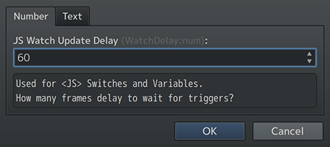
JS Switch and Variable Triggers
 | 关闭JS开关和变量的触发器的行为略有不同。 由于这些具有可能不断变化的动态值，为了防止滞后和无休止的循环，有一个延迟系统来确保触发正确发生。
 | 此延迟在插件参数中设置。延迟60意味着游戏中每60帧，就会进行一次检查，看看是否应该触发。

Repeat Triggers
 | 每个可用性中，触发的公共事件只能重复一次。 这意味着，如果您在一帧中切换开关ON/OFF三次，则触发的公共事件将只处理一次。 这同样适用于变量、物品、武器和盔甲。
 | 这也意味着，如果公共事件在战斗和地图场景之外被触发多次，那么它将只在可用于运行公共事件时运行一次。

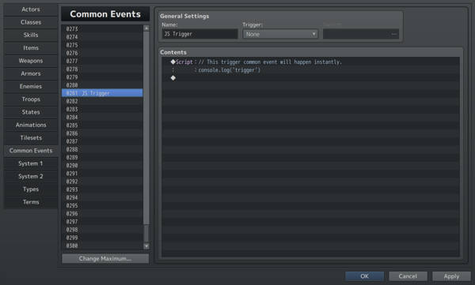
Triggers for JavaScript Only Common Events
 | 如果触发的公共事件通过“Script”事件命令中只有JavaScript，那么触发的公共事件将立即运行JS代码，而不是等到到达战斗或地图场景。 注释将被忽略，并被允许作为JavaScript Only Common Events的一部分。
 | 如果在触发的公共事件中发现多个“Script”事件命令，它们将相互独立并作为本地函数运行。 这意味着，在其中一个脚本调用事件中声明的任何自定义JS变量可能不一定会转移到其他变量（如果最初不是这样的话）。

Promise Triggers
 | 通过名称标记或notetag分配的任何内容都将导致自动重复触发，并且始终触发。 但是，如果您希望某个东西只触发一次（或直到您再次指定它），请使用Promise触发器。
 | 这些是通过插件命令分配的，它们只会触发一次。之后，导致他们触发的条件将不会再次触发，直到对他们做出另一个Promise。

Game Over Scene
 | 如果确定了指定的Game Over Common Event，则会跳过Game Over场景。 如果没有任何Game Over Common Event，则Game Over场景将正常发生。
 | 如果通过默认插件参数、地图注释标签或部队名称标签确定有多个Game Over Common Events，则使用优先级系统：
 | 1.战斗处理“可以失败” 2.敌群名称标签 Game Over 公共事件 3.地图备注标签 Game Over 公共事件 4.插件参数/命令 Game Over 公共事件
 | if： “战斗处理”事件命令具有“可以失败”选项，则将不会运行Game Over公共事件，而是运行Can Lose部分中的内容。 事件不会被中断并继续进行。忽略其余部分。
 | else if： 敌群名称中，存在<Game Over Common Event: x>，则优先转到这个公共事件。 任何正在运行的事件都将提前结束，以支持此Game Over公共事件。忽略其余部分。
 | else if： 地图备注中，存在<Game Over Common Event: x>,，则优先转到这个公共事件。 任何正在运行的事件都将提前结束，以支持此Game Over公共事件。忽略其余部分。
 | else if： 最后，如果有任何通过插件命令或插件参数确定的Game Over公共事件，那么请继续执行。 请记住，如果它基于插件参数，并且启用了参数Clear Common Event After?，那么它将只执行一次。
 | eles： 如果没有指定Game Over公共事件，则到达Game Over场景。

插件指令
Game Over Plugin Commands | 游戏结束
Game Over: Setup Common Event | 设置一个公共事件，该事件将在接收到下一个Game Over时运行。 Common Event ID:公共事件ID
Game Over: Clear Common Event | 清除为下一次Game Over运行时，所指定的所有公共事件。

Promise Plugin Commands | 承诺
Promise: Switch State Trigger | 为指定的开关创建一个一次性触发器，以便在开关状态更改时运行指定的公共事件。
Promise: Variable Value Trigger | 为指定的变量创建一个一次性触发器，以便在变量值更改时运行指定的公共事件。
Promise: Item Quantity Trigger | 为指定的道具创建一个一次性触发器，以便在道具数量更改时运行指定的公共事件。
Promise: Weapon Quantity Trigger | 为指定的武器创建一个一次性触发器，以便在武器数量更改时运行指定的公共事件。
Promise: Armor Quantity Trigger | 为指定的防具创建一个一次性触发器，以便在防具数量更改时运行指定的公共事件。

QTE Plugin Commands | QTE
QTE: Clear Current QTE | 清除当前现有的QTE
QTE: Button Mash (OK) | 启动按钮连打QTE会话。（OK按钮连打） 一次只能发生一个QTE。
QTE: Button Sequence (Normal) | 启动按钮序列QTE会话。（按钮序列 - 正常） 一次只能发生一个QTE。不支持触摸
QTE: Button Sequence (Random) | 启动随机按钮序列QTE会话。（按钮序列 - 随机） 一次只能发生一个QTE。不支持触摸
QTE: Direction Struggle (✥) | 启动方向挣扎QTE会话。（方向挣扎） 一次只能发生一个QTE。不支持触摸
QTE: Fill Gauge (OK) | 启动填充计量槽QTE会话。（OK填充） 一次只能发生一个QTE。
QTE: Hold & Release (OK) | 启动按住&释放QTE会话。（按住&释放） 一次只能发生一个QTE。
QTE: Marcher (Page Up/Page Down) | 启动Marcher QTE会话。（Page Up/Page Dow） 一次只能发生一个QTE。不支持触摸
QTE: Swapper (OK/Cancel) | 启动Swapper QTE会话。（OK/Cancel） 一次只能发生一个QTE。不支持触摸
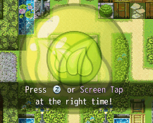
QTE: Timed Hit (OK) | 启动定时点击QTE会话。（OK）类似风花雪月钓鱼 一次只能发生一个QTE。
QTE: Timed Sequence (Buttons) | 启动定时序列QTE会话。（Buttons）太鼓 一次只能发生一个QTE。不支持触摸
QTE: Timing Bar (OK) | 启动时间槽QTE会话。（OK）时机 一次只能发生一个QTE。

